サーバー設定


 |  | マニュアル > 監視システム構築ガイド > 主要機能の構築 > アラーム > アラームのカスタマイズ > 代表警報信号を作成する（サーバ編）

サーバー設定

起動時の処理
実行時の処理
タグの組み立て
イベント・アクション
計器表示
状態のアプトプット
二重化設定

起動時の設定
アプリケーション設定
ドライバ～タグ 設定
イベント・アクション設定
計器タグ設定
アウトプット 設定
二重化の設定

 | サーバー起動時の状態を設定。 |  | PLC通信設定、タグの登録 | イベントの作成 | PA-PANELのフレームワークを | サーバー画面へ出力する
 |  |  |  |  | 使用した計器画面の設定 | ログ保存の設定
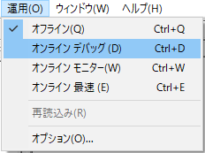
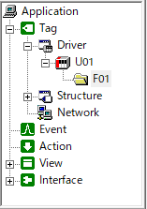
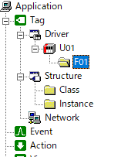
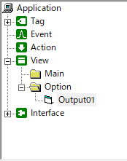
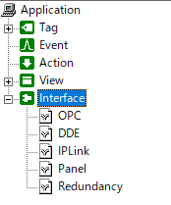

起動時設定
アプリケーション
ユニット
アクション
Structure
アウトプットビュー
二重化設定

・ダウン時の再起動設定
・環境変数（二重化設定）
・ディスプレイ状態保存
・ルートフォルダ
・システムフォルダ
・表示内容設定
・保存設定
・クライアント側設定
・サーバー側設定
・PC毎のレジストリ設定
・サーバー起動時の設定
・PLC通信設定
・PLC接続処理
・複数フォルダの更新設定
・アクションの設定
サマリ、トレンド、
アラーム 設定
・計器タグ、クラス

フォルダ
イベント

・フォルダの更新周期
・アクションを動作させるタイミング、周期の設定

タグ登録

・タグパスの登録
・フィルタの追加

タグ全般設定

・ドライバ全般の設定
・エイリアス定義ファイル

サーバー稼働時_DFR
起動 ～ 実行時

サーバー起動
サーバー実行

起動時の処理
実行時の処理
アクションの初回実行

IPアドレス制限

IP_ADDRS_LIST.txt

LoadIpAddrsList
IP制限

稼働時

タグの組み立て

PLC
ユニット

フォルダ

タグ登録

 | タグパス
U01.F01.D0000

 | エイリアス
エイリアス
W0001_PV

イベント・アクション

アラーム機能

アラーム基本設定

アラームマスタ

alarm_master.csv

アラーム状態の保持
アラーム状態保持

alarminfo.txt

アラームログ

U01.F01.D0000
アラーム機能
アラームログ

alarmYYYYMMDD.csv

アラーム画面

W0001_PV
計器表示

Structure

画面表示用トレンドデータ

タグリスト
計器画面 割り付け
トレンドタグマスタ
トレンドID
計器マスタ

fieldmaster_tag.csv
faceplate_master.csv

サマリ基本設定
サマリマスタ
計器画面

master.txt

CSV ヘッダ定義
詳細画面 ミニトレンド
トレンドヘッダ
ミニトレンドマスタ

index_tag.txt
trend_peninfo_onepoint.txt

生成されるCSV

TREND01
トレンドデータ
計器ミニトレンド

SMR_RAW_1_YYYYMMDD.csv
トレンド画面

トレンド画面 割り付け

トレンドペン

trend_peninfo.txt

トレンド画面

上位アップロードCSV用 収集

タグリスト

トレンドタグマスタ
fieldmaster_tag_pv.csv
fieldmaster_tag_sv.csv
fieldmaster_tag_prt.csv

サマリ基本設定

サマリマスタ
master.txt

CSV ヘッダ定義

トレンドヘッダ
index_tag_pv.txt
index_tag_sv.txt
index_tag_prt.txt

生成されるCSV
常駐PG_CSVUP
TREND02
トレンドデータ

SMR_RAW_YYYYMMDD.csv

グラフィック画面

Structure
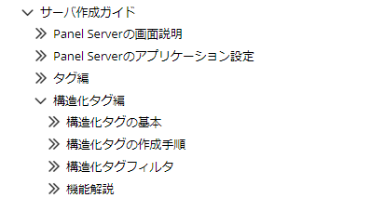
設定箇所

インスタンスをCSVに保存／読み込み

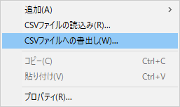
インスタンスCSV

 | マニュアル > サーバ作成ガイド > 構造化タグ編 > 構造化タグの作成手順 > 手順４構造化タグのインスタンスの作成 > CSVファイルからのインスタンス作成

マニュアル

起動時設定
起動時の読み込み設定

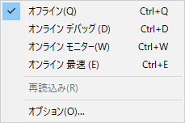

 | PA-PANELサーバー起動時の動作を設定します。

 |  | ・起動時の動作モード
 |  | ・二重化モード（自機のメイン／サブ指定）
 |  | ・起動時の待ち時間
 |  | ・起動時にファイルを読み込む
 |  | ・ディスプレイ状態

起動時設定 タブ

 | 起動時設定タブより、以下を設定します。
サーバーファイルを指定
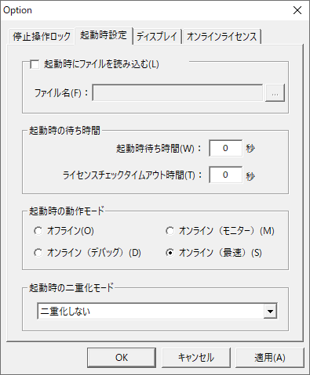
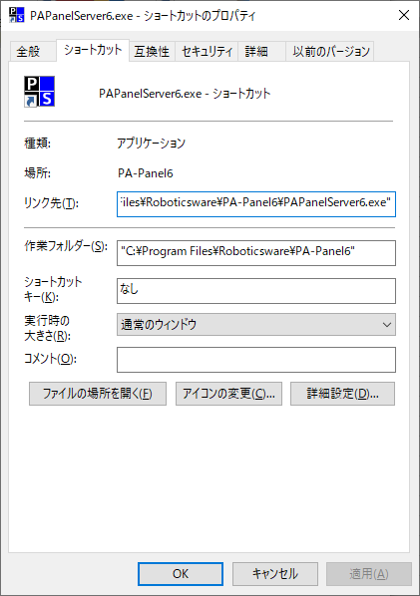

同等の設定：
ショートカット リンク先 アプリパスの後ろに
サーバーパスを追加

サーバーテキスト

デフォルト ＝＞ オンライン最速

PC個別に内部レジストリに
保持している設定。
メインとサブPCでそれぞれ
設定する。

ディスプレイ タブ

 |  | ・PanelServerの画面位置を保存する設定
 |  | Application／ディスプレイモード に詳細設定があります。

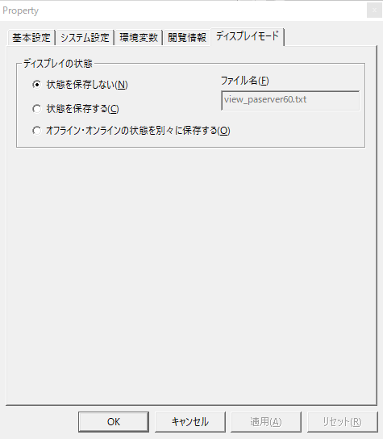



設定が２か所に
分かれていることの解説

アプリケーション
システム設定タブ
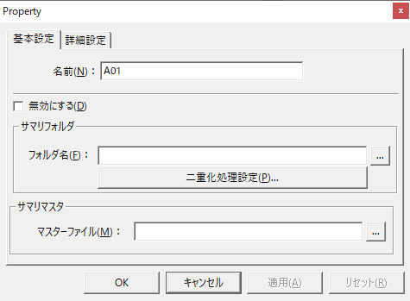

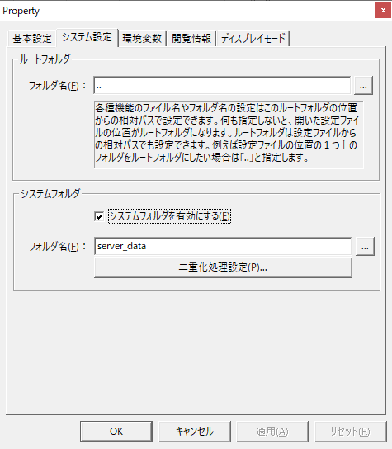
サーバー画面ダイアログ内では
こちらが有効

ex 設定ファイル（Server.txt）がServerフォルダにある場合：
フォルダ名 ：.. ＝＞ プロジェクトフォルダ直下

トレンドマスタなど外部設定ファイル内では
こちらが有効（チェックの場合）

サマリマスタ

環境変数 タブ
二重化設定
二重化用IPアドレスを変数として登録

 | 環境変数設定＝＞
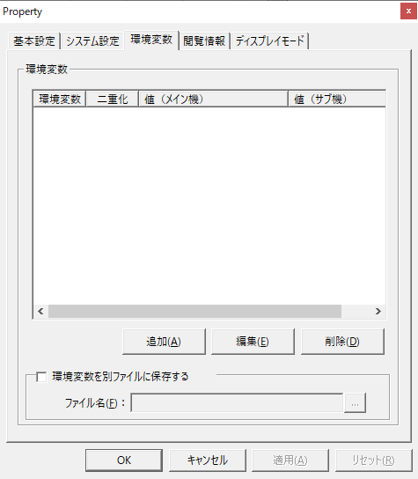

再起動モード

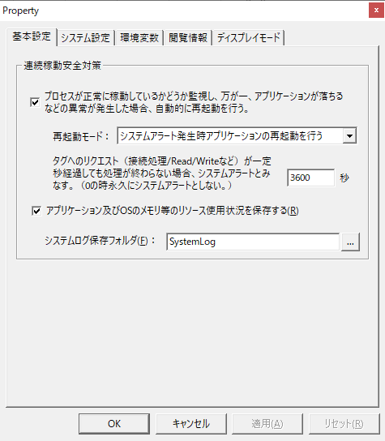

ディスプレイモード

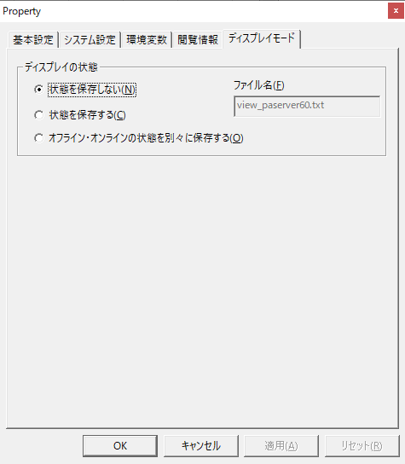

 |  | ディスプレイタブ 頁 参照
起動時設定
 |  | ＝＞

イベント
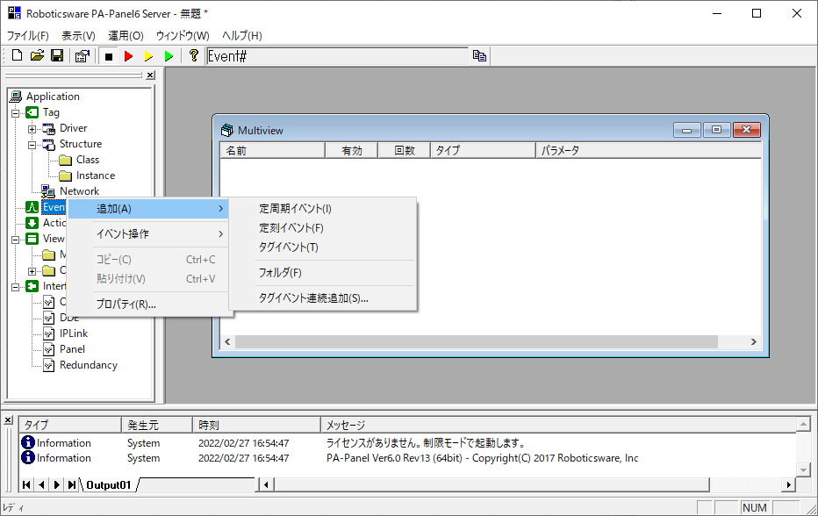
イベントとは

・処理内容を定義したアクションと組み合わせて使用します。
・アクションの処理を実行する時刻、タイミングの設定

イベントの作成方法：
マニュアル > サーバ作成ガイド > イベント編 > イベントの作成手順 > 手順４イベントを作成する

マニュアル

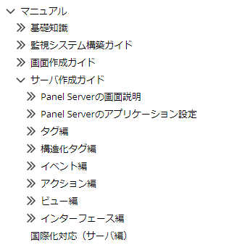

イベントの追加

アクション
イベントとは

・処理タイミングを指定するイベントと組み合わせて使用します。

イベントの作成方法：
マニュアル > サーバ作成ガイド > イベント編 > イベントの作成手順 > 手順４イベントを作成する

マニュアル

 | 標準アクション一覧：
 | マニュアル > サーバ作成ガイド > アクション編 > アクションリファレンス

 | 良く使用するアクション：

 | サマリ（トレンド）
 | マニュアル > サーバ作成ガイド > アクション編 > アクションリファレンス > サマリアクション(ロギング/集計/日報)

 | ロガー
 | マニュアル > サーバ作成ガイド > アクション編 > アクションリファレンス > ロガーアクション(ロギングのみ)

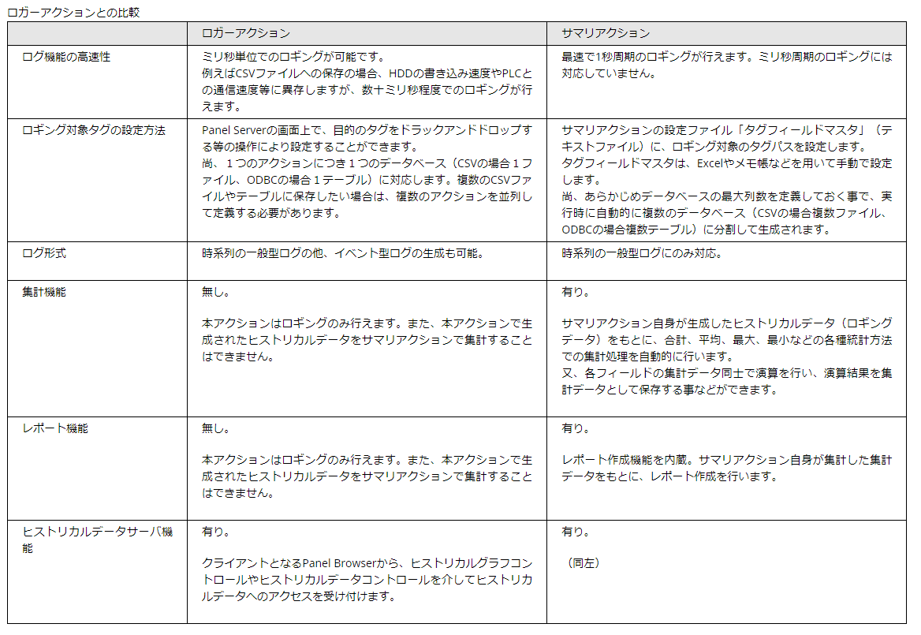

イベントの追加

ユニット
 | 設定確認①

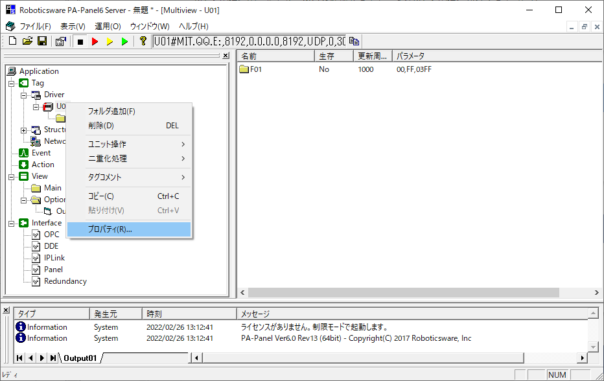

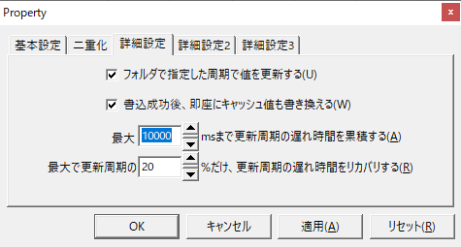

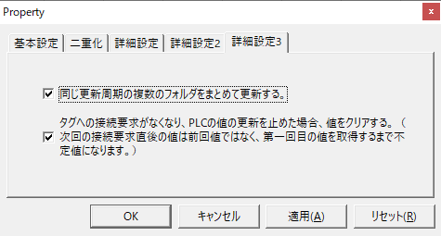

チェックする
過去事例：
UF 値の表示にばらつきが出た

 | 設定確認②

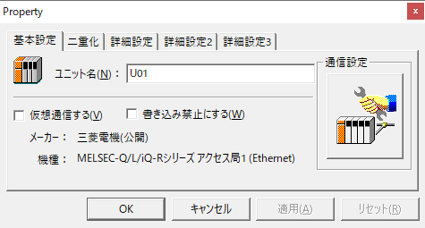

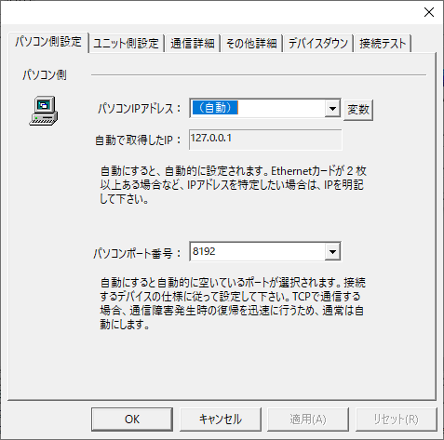

マニュアル

 | ・機種一覧、プロトコルの情報
 | ・接続設定例など

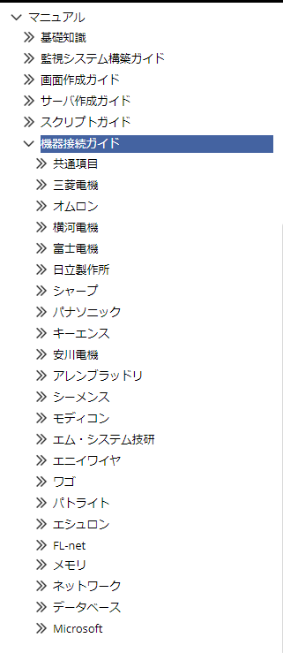
 |  | ・よく使うPLC Qシリーズ（Ethernet）の設定例。
 |  | マニュアル > 機器接続ガイド > 三菱電機 > 公開プロトコル(Ethernet) > Q/L/iQ-Rシリーズ > 接続例【Qシリーズ Ethernetユニット使用】

PLC

仮想タグ
OPC/DDE/IPLink/Ping
ODBC

Excel

フォルダ
設定確認

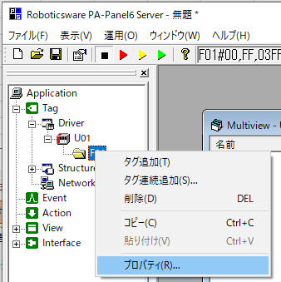

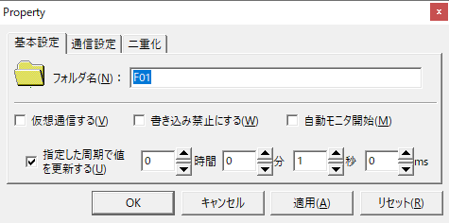

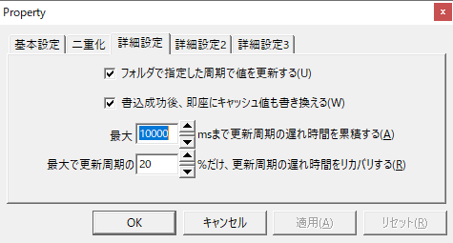

有効にするには
ユニット側でフォルダ指定を
する必要があります。

Qシリーズ、Rシリーズでは
この値で接続できています。

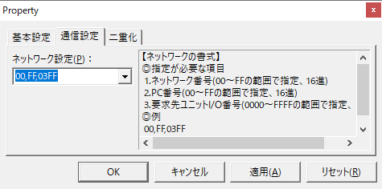

タグの読み込みを高速化する

・タグの種類ごとにフォルダをまとめる
・タグを連番で作成する

タグ登録
主な設定箇所

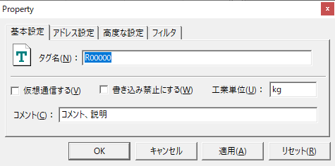

サーバー表示でのみ使用

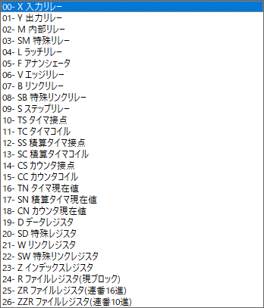

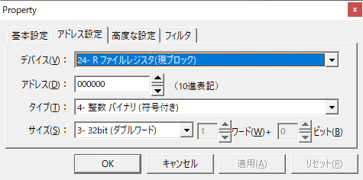

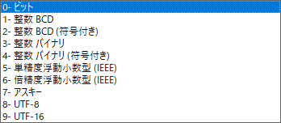

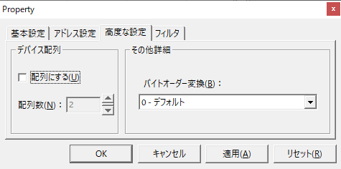

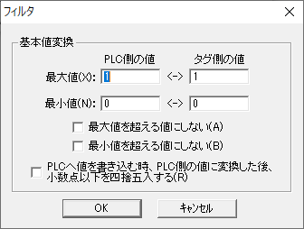

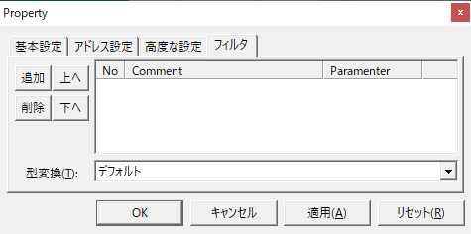

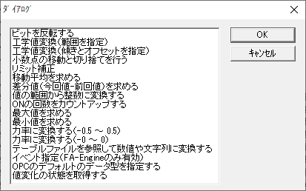
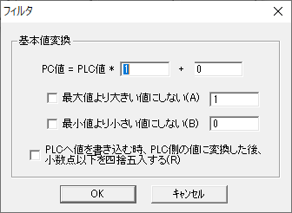

トレンドでBOOL型をロギングしたい場合、数値型に変換することで
対応できます。

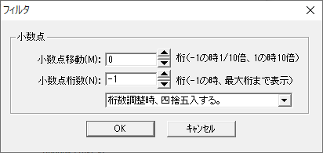

 |  |  |  | マニュアル > サーバ作成ガイド > タグ編 > タグフィルタ > タグフィルタの設定方法
 |  |  |  | マニュアル > サーバ作成ガイド > タグ編 > タグフィルタ > タグフィルタ一覧

タグ設定のCSV出力／読み込み

・タグ登録内容をエクセルで編集して取り込み

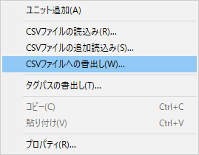
 | マニュアル > サーバ作成ガイド > タグ編 > タグの作成手順 > タグを一括で作成する > CSVファイルからタグを一括で取り込む

タグの種類

マニュアル > サーバ作成ガイド > タグ編 > タグの種類

・スタティックタグ と アクティブタグ

通常使用している形式

デバッグなどで
サーバー未登録タグの値を
参照したい時にも使用できます。

 |  |  | 更に細かい指定：
 |  |  | マニュアル > サーバ作成ガイド > タグ編 > 機能解説 > パラメータ文字列

タグフィルタの実行順

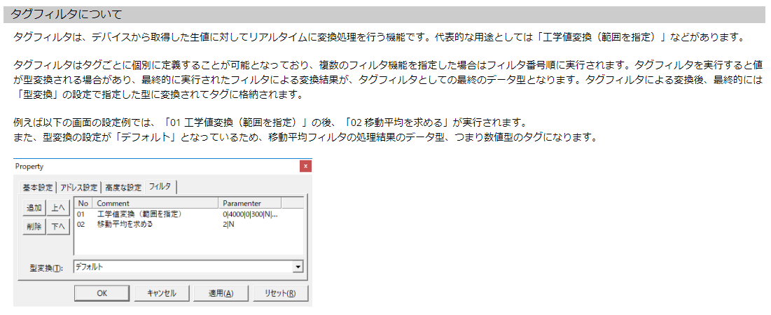

マニュアル

・タグ関連情報

 |  | マニュアル > サーバ作成ガイド > タグ編 > タグフィルタ > タグフィルタ一覧
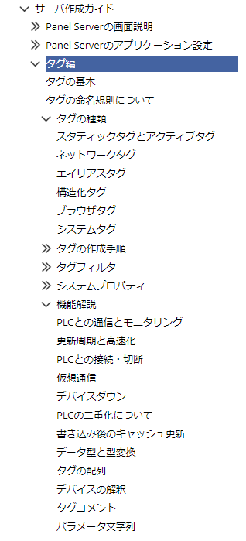
 |  | マニュアル > サーバ作成ガイド > タグ編 > タグフィルタ > タグフィルタの設定方法

タグ全般
エイリアスの定義

 | ・登録タグへのエイリアスファイルの適用
 | ・ユニット毎に通信処理の同期を行う

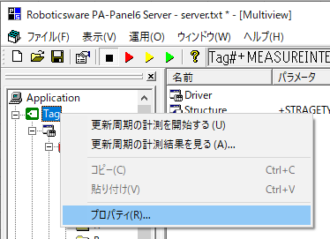

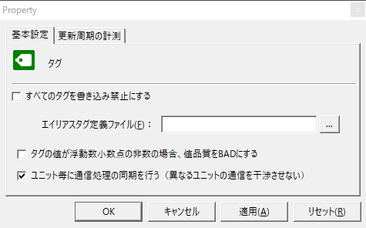

Alias.csv

チェックする
過去事例： UF
値の更新にばらつきが出る

アウトプットビュー
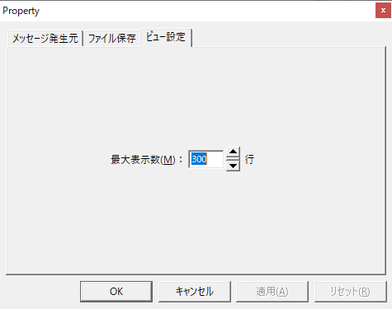
サーバーアウトプット

設定箇所

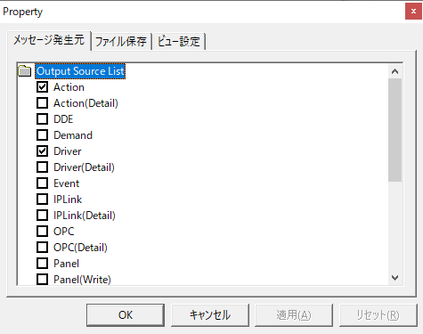
 | マニュアル > サーバ作成ガイド > ビュー編 > ビューの種類 > アウトプット

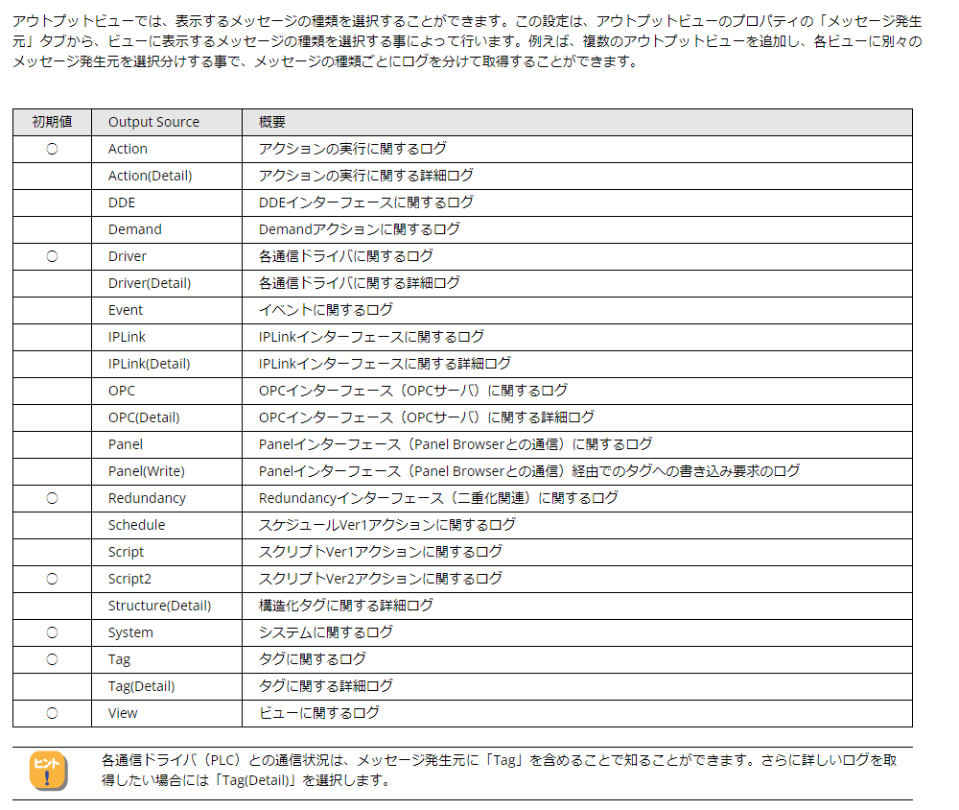

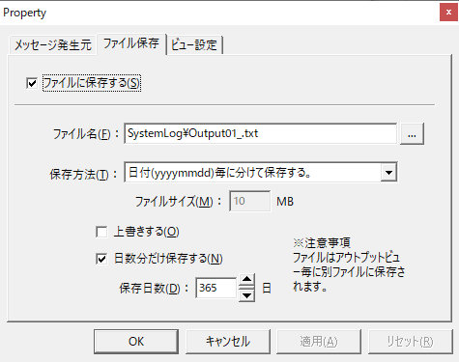

アウトプットログ

二重化設定
二重化の設定

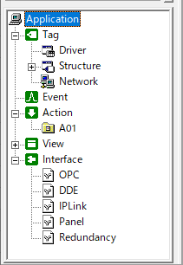

起動時の設定

PC個別に内部レジストリに
保持している設定。
メインとサブPCでそれぞれ
設定する。

環境変数 設定

Interface 設定

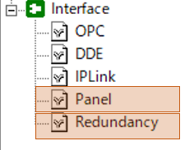

マニュアル


 | 二重化設定：
 | マニュアル > 監視システム構築ガイド > システムの導入と運用 > システム構成と運用（ランタイム実行） > システム構成と運用形態 > サーバ二重化での運用 > 二重化システムの設定

 | 二重化の対象となるアクションの一覧：
 | マニュアル > 監視システム構築ガイド > システムの導入と運用 > システム構成と運用（ランタイム実行） > システム構成と運用形態 > サーバ二重化での運用 > 二重化対象機能

計器画面
＿

＝＞ | ViewControl

計器画面表示
計器FPの表示

_FacePlate/CORE_FacePlateMain
_CoreLogic/CORE/FacePlate

FPタイプ選択

 |  | クラスIDから使用する
 |  | 計器フォームを選択
 |  | 新しい計器を追加した場合は
 |  | 追記が必要になります。

IP制限
IP制限

_CoreLogic / Core / Form

IP_ADDRS_LIST.txt

LoadIpAddrsList

＃IPアドレス
＃計量フラグ
＃塗工フラグ
＃操作可フラグ
＃ブザーフラグ

OnInitialize()
自IPがアドレスリストに
あれば各操作フラグを T に

LoadIpAddrsList
LoadIpAddrsList

IP_ADDRS_LIST.txt
 | server\IP_ADDRS_LIST.txt

LoadIpAddrsList
 | バッチ転送（テキストー＞タグ）

＃IPアドレス
 | 操作制限を許可するIPアドレスを仮想タグに保持

オブジェクト





オブジェクト

オブジェクトの定義
 | ・プロパティ、メソッド、イベントを持っている、構造体




ルート
オブジェクト
コントロール
オブジェクト
フォーム
オブジェクト

PA-PANEL で操作するもの
≒
「オブジェクト」

プロパティ、メソッド、イベント

画面から指定しているのが
「プロパティ」



イベント発生時に
呼び出されるメソッドを
「イベント」

スクリプトで
使用しているのが
「メソッド」


各オブジェクトの要素の調べ方

 | ・マニュアル／コントロールリファレンスから参照




プロパティ名毎に
説明があります

常駐PG
＿

生産指示印刷

ＢＢチェック NG報

塗工条件受信

常駐PG
生産指示受信

トレンド送信

バッチ報＆調合実績送信

生産指示印刷

